Sheet1
肌贴采购项目采购需求表
序号 | 品 名 | 品牌 | 参数 | 样式 | 数量 | 最高限单价（元） | 最高限总价（元） | 能否响应 | 单价报价（元） | 总价报价（元）
1 | 弹力肌贴 | 上海竞贴 GYMTAPE | 规格5cm*5m；布重180±10g；面料等级：医用级；氨纶丝：70D；丙烯酸压敏胶； | 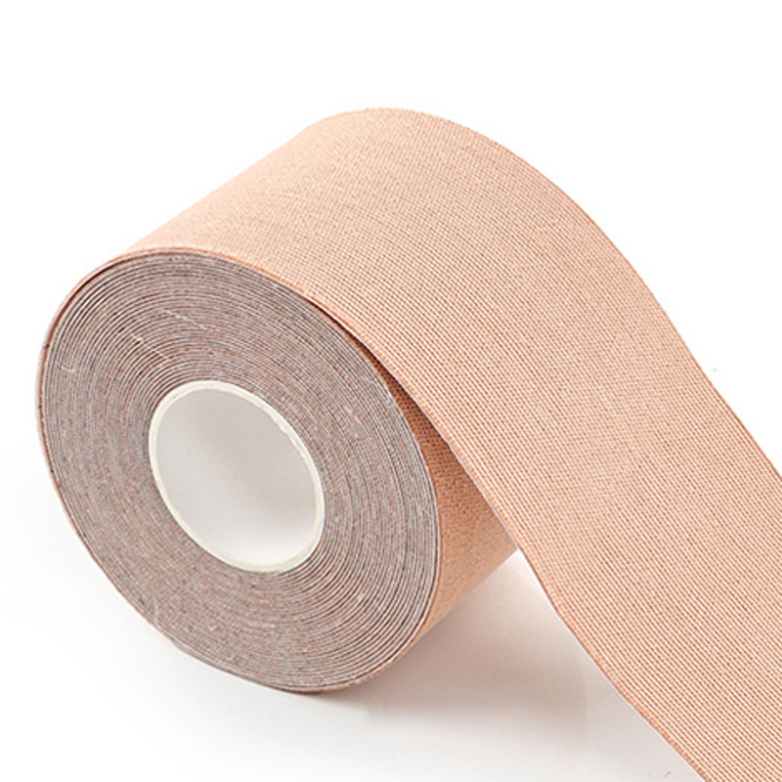 | 7 | 6571.4 | 46000 | 必填 | 必填 | 必填
2 | 防水肌贴 | 上海竞贴 GYMTAPE | 规格5cm*13.7m；布重115±10g；天然胶或合成胶 |  | 5 | 5200.0 | 26000 | 必填 | 必填 | 必填
3 | 自粘绷带 | 上海竞贴 GYMTAPE | 规格5cm*4.5m；布重85±10g；面料等级：医用级；氨纶丝：70D；天然胶或合成胶； |  | 7 | 3500.0 | 24500 | 必填 | 必填 | 必填
 |  |  |  |  | 19 |  | 96500 | —— | —— | 必填
其他需求： 1.交货期：合同签订后6个月。 2.质保期：验收合格后1年。 3.服务响应时间：如在使用过程中发生质量问题，投标单位在接到需求方通知后在24小时内进行更换。 4.付款方式：验收合格后，收到发票20个工作日内付至合同总价的100%。 |  |  |  |  |  |  |  | 必填 | —— | ——

